Описание
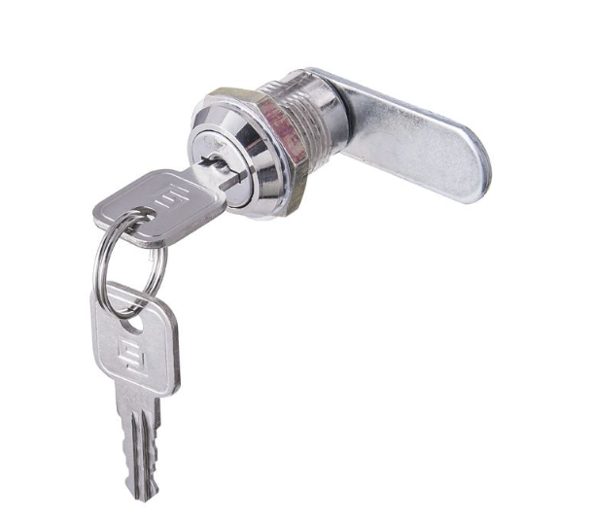
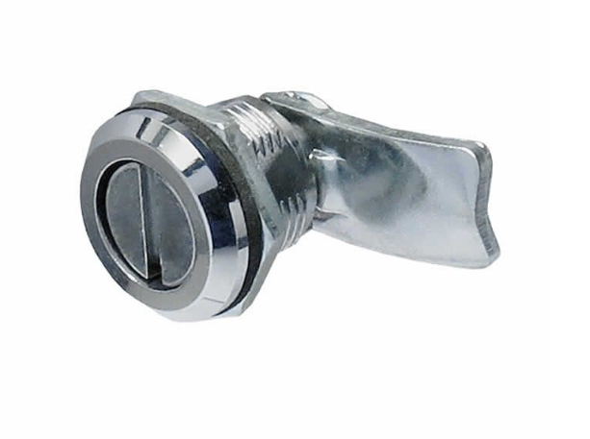
Телефоны: г. Москва +7(495)641-32-22
г. Новосибирск +7(383)373-34-58
г. Санкт-Петербург +7(812)458-88-58
Сайт: wilma-rus.ru
vitron.ru
e-mail: info@wilma.ru
Вернуться на главную страницу

Распределительные шкафы

Монтаж системы отпления начинается со стен, где подготавливается место для размещения распределительного (коллекторного) шкафа с коллекторами, насосами и т.д.
В поверхности стены производится углубление, в котором планируется расположить коллекторный шкаф. Коллекторный шкаф зачастую устанавливается в котельных или подсобных помещениях. В коллекторный шкаф подводится труба с горячим теплоносителем, а обратно подается остывшая вода.
Коллекторные шкафы - это металлическое устройство, в середине которых размещается коллектор, насос и механизмы управления и контроля водоснабжения.
Основными деталями шкафа считаются:
Корпус - металлический короб с вырезами под подключения.
Механизм крепления.
Дверца - защищает внутренности шкафа от постороннего проникновения. Дверца оснащается замком с ключом или замком монеткой.
В зависимости от способа размещения и конструктивного исполнения все коллекторные шкафы для теплого пола разделяются на встраиваемые и наружные.
Первая группа представлена моделями, скрываемыми в нишах, под обшивкой из листов гипсокартона или внутри строительных конструкций. Такие шкафы зачастую имеют съемные крышки, непокрашенные боковины с выводными щелями и крепежными элементами. Они могут навешиваться в заранее подготовленных нишах или устанавливаться на пол, на выдвигаемые ножки или вплотную к напольному покрытию.
Возможно регулирование глубины шкафа от 125-195мм.
Наружный, он же накладной коллекторный шкаф, монтируется непосредственно на стену, без необходимости снятия внешней облицовки. Такие модели имеют окраску со всех сторон.

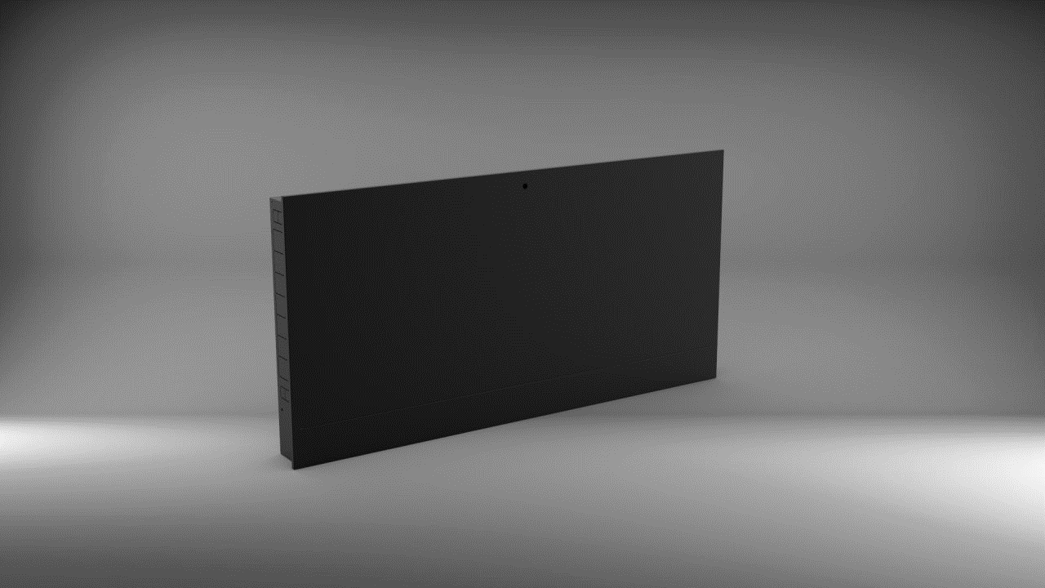
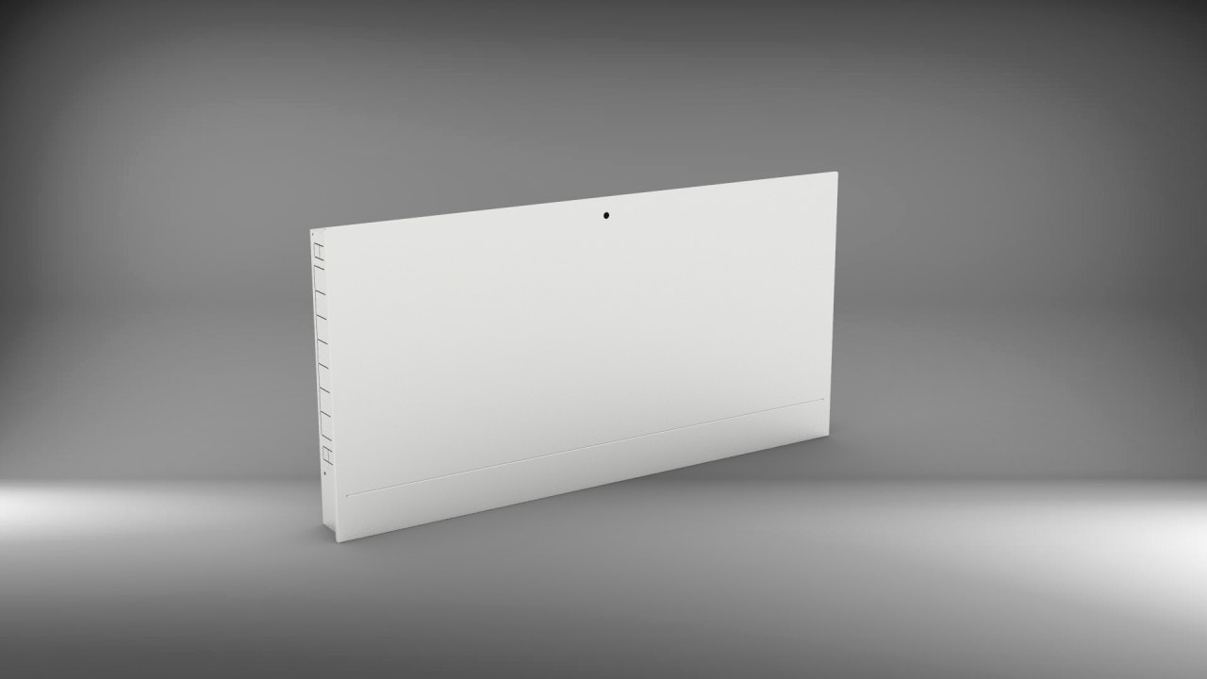

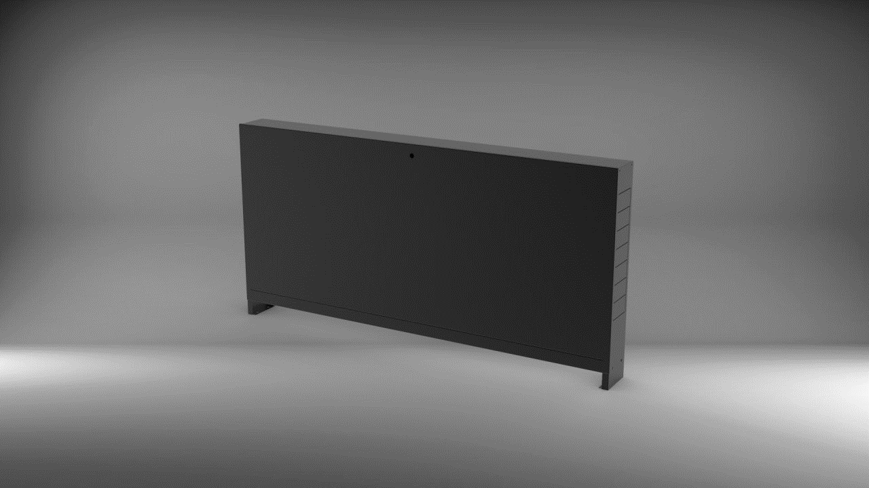
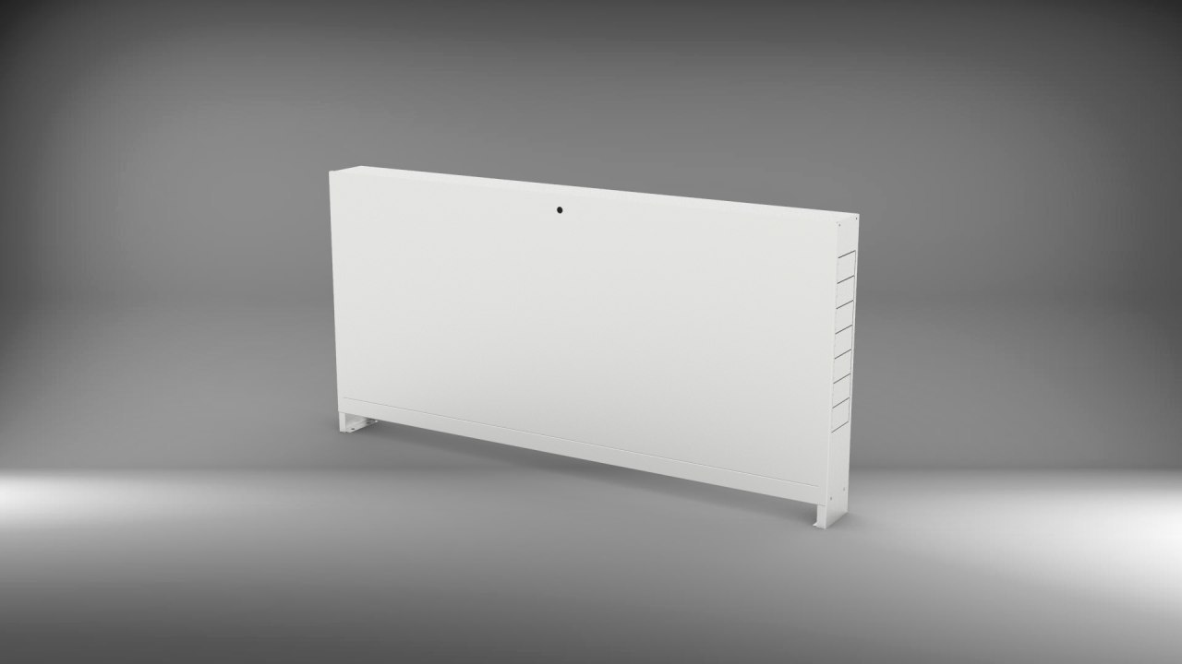

Распределительные шкафы имеют 2 вида комплектации замков;
1. Замок-ключ
2. Замок-монетка

Специсполнения
Вернуться на главную страницу
 | Стандартные цвета поддерживаемые на складе | Исполнение конвектора в цветах по палитре Ral
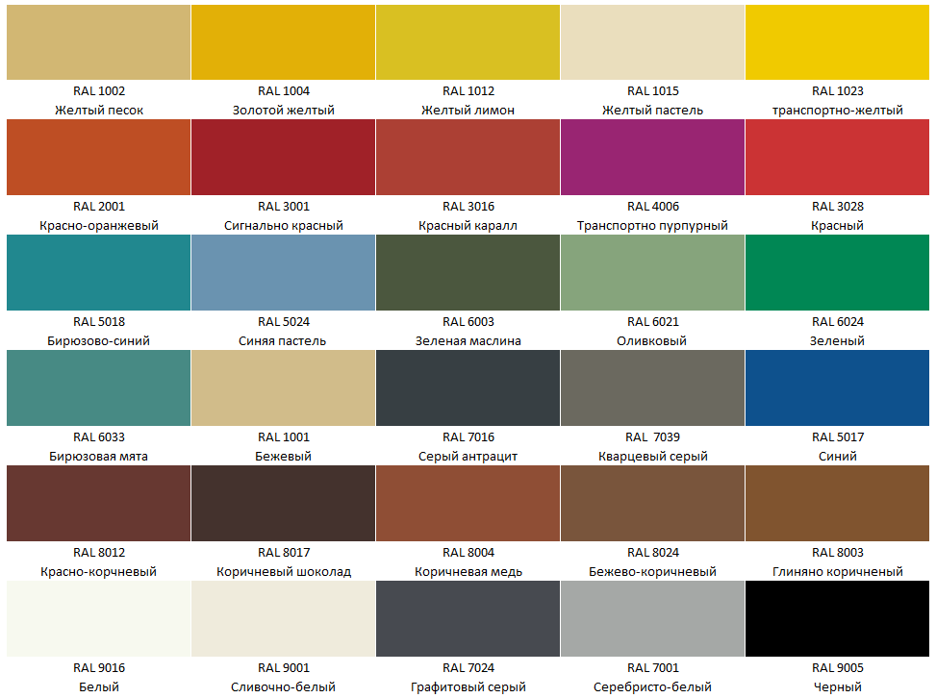
 |  | Для корпуса коллекторного шкафа
 |  | Вид покраски | Надбавка, %
 |  | ВШРВ | 20
 |  | ВШРН | 30

 |  | Комментарий: краска имеет состав: 80% матовости, 20% глянца. Все иные виды красок - по запросу.
 |  | Минимальная надбавка на поддерживаемые цвета 3500 руб., на все остальные 7000 руб.

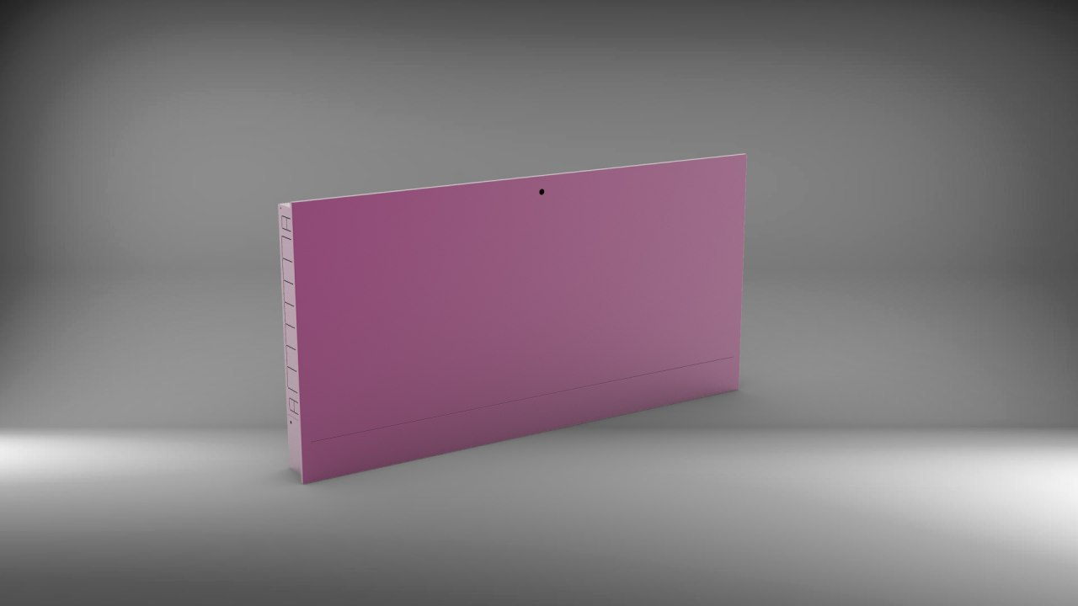

 | Специальное исполнение распределительного шкафа

Возможно исполнение распределительного шкафа других размеров.
Минимальный заказ от 5 штук.
Цена обговаривается отдельно

